Sheet1
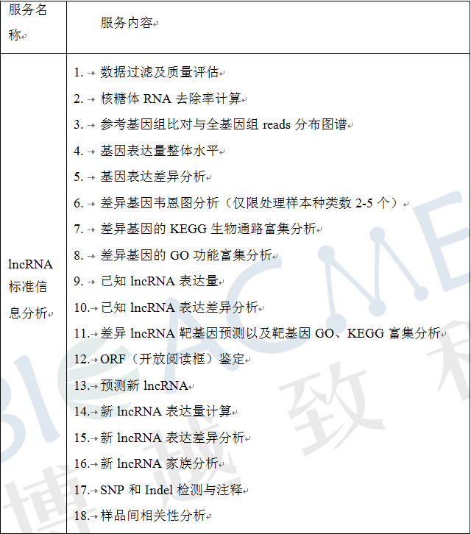
合同编号 | 客户姓名 | 物种 | 参考基因组 | 测序类型 | 测序模式 | 测序数据量/单位 | 样品ID | 博越编号 | 生物学重复 | 实验组vs对照组 |  | 分析内容 | 分析周期 （质检合格-项目结题） | 数据路径 | 备注
 |  |  |  |  |  |  |  |  |  | 实验组 | 对照
BYZH201911S0291 | 杜少华 | 人 | 默认 | Illumina | PE150 | 12G | HK | WR199046B | 2 | HK | DMSO | 先做标准分析，联合分析等miRNA数据下机后再做。 | 2020-03-04 | N:\2020年1月3号排机\dushaohua
 | 杜少华 | 人 |  | Illumina | PE150 | 12G | HK | WR199047B |  | era | DMSO
 | 杜少华 | 人 |  | Illumina | PE150 | 12G | era | WR199049B |  | HK+era | DMSO
 | 杜少华 | 人 |  | Illumina | PE150 | 12G | era | WR199050B |  | HK+era | HK
 | 杜少华 | 人 |  | Illumina | PE150 | 12G | DMSO | WR199053B |  | HK+era | era
 | 杜少华 | 人 |  | Illumina | PE150 | 12G | DMSO | WR199054B
 | 杜少华 | 人 |  | Illumina | PE150 | 12G | HK＋era | WR199055B
 | 杜少华 | 人 |  | Illumina | PE150 | 12G | HK＋era | WR199056B

